Certificación Compras Debajo Um
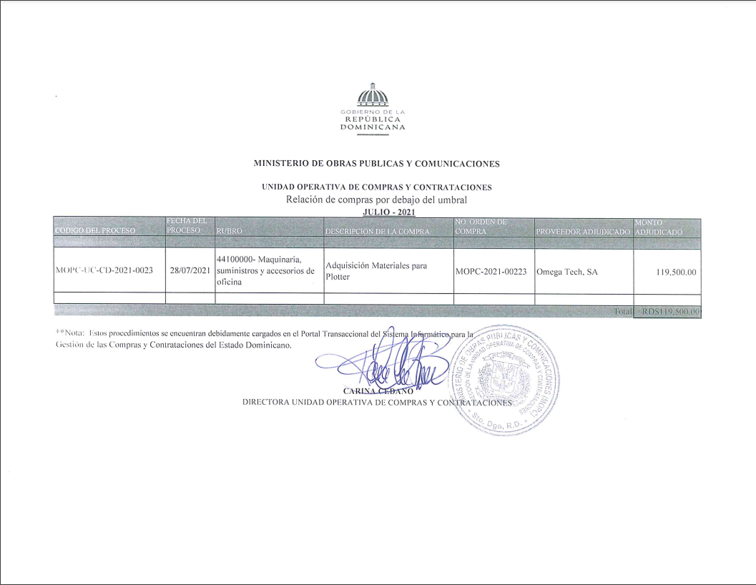

Relación C. Debajo Umbral

.

MINISTERIO DE OBRAS PUBLICAS Y COMUNICACIONES

UNIDAD OPERATIVA DE COMPRAS Y CONTRATACIONES
Relación de compras por debajo del umbral
 |  |  | JULIO - 2021
CODIGO DEL PROCESO | FECHA DEL PROCESO | RUBRO | DESCRIPCION DE LA COMPRA | NO. ORDEN DE COMPRA | PROVEEDOR ADJUDICADO | MONTO ADJUDICADO

MOPC-UC-CD-2021-0023 | 2021-07-28 | 44100000- Maquinaria, suministros y accesorios de oficina | Adquisición Materiales para Plotter | MOPC-2021-00223 | Omega Tech, SA | 119,500.00

 |  |  |  |  | Total | RD$119,500.00

**Nota: Estos procedimientos se encuentran debidamente cargados en el Portal Transaccional del Sistema Informático para la
Gestión de las Compras y Contrataciones del Estado Dominicano.

CARINA CEDANO
DIRECTORA UNIDAD OPERATIVA DE COMPRAS Y CONTRATACIONES

